Sheet1
 | 小説表紙【表面】

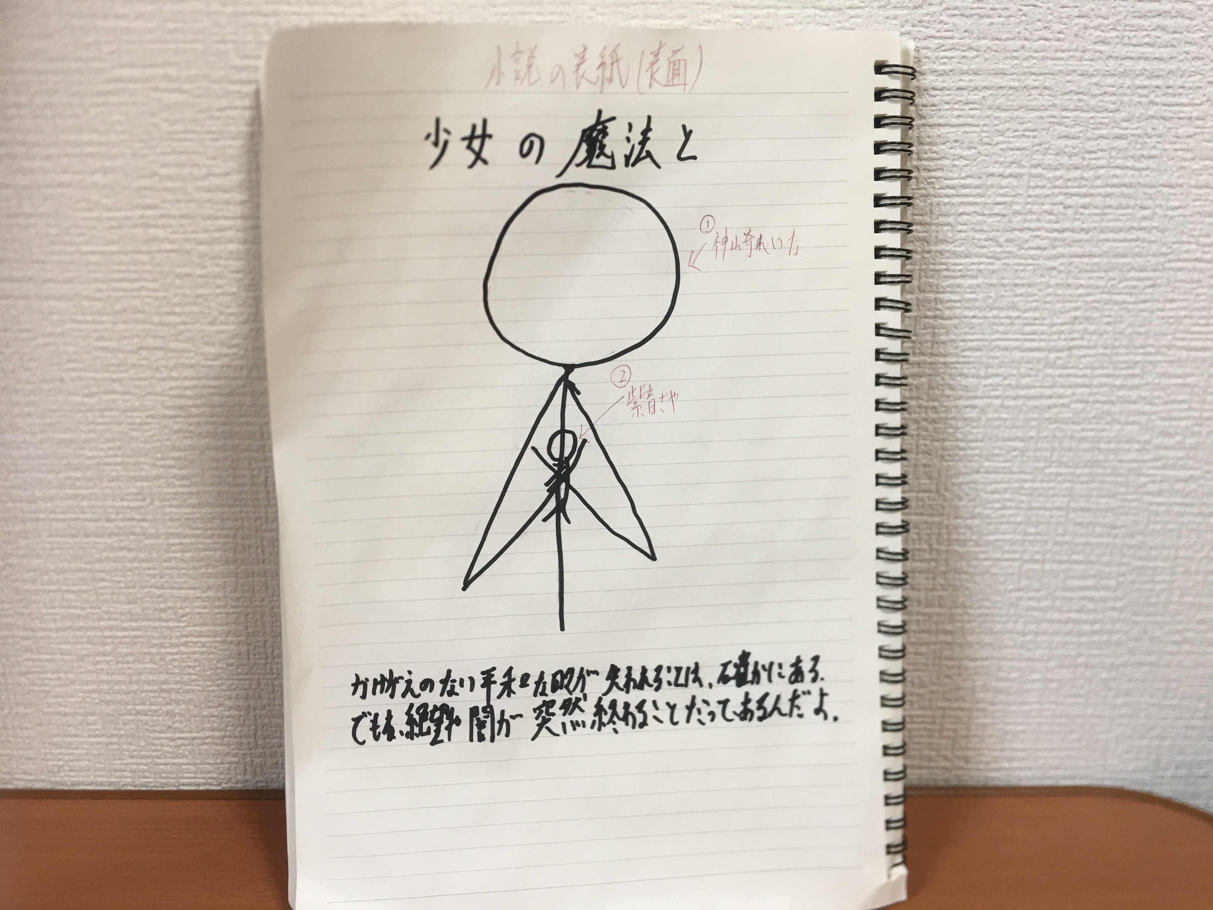
【こんな感じでお願いします。①】
≪表紙の感じ≫
主人公の、神崎れいなが、
魔法少女姿で、ボロボロに
傷ついた紫音さやを優しく
包容する感じ。
 |  |  | 【人物紹介】
 |  |  | ①神崎れいな
 |  |  | ・本作の主人公
 |  |  | ・１人目の魔法少女
 |  |  | ・性格：明るい、優しい、責任感強い
 |  |  | ・運動神経良い
 |  |  | ・三葉中学校の２年生
 |  |  | ・ソフトボール部と茶道部を兼部

【こんな感じでお願いします。②】
《魔法少女服》
神崎れいな、魔法少女の服装。
・赤が基調（少し白いラインも入れる。）
・首のチョーカーは、赤。
 |  |  | 【見た目の参考資料】
【こんな感じでお願いします。④】
《表紙の紫音さや》
①ボロボロに傷ついている。
②絶望感。
③泣いている
④制服（紺のセーラー服）が、
破けている。
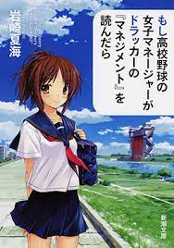

【こんな感じでお願いします。③】
《背景》
背景は、水色でお願いします。

 |  |  | ・茶髪めでお願いします。

 |  |  | 【人物紹介】
 |  |  | ②紫音（しおん）さや
 |  |  | ・鼎中学校の２年生
 |  |  | ・２人目の魔法少女（予定）
 |  |  | ・性格：頭良い、暗め、冷静、まじめ
 |  |  | ・心に深い傷を負っている。
 |  |  | ・生活環境劣悪（いじめ、虐待）
 |  |  | 【見た目の参考資料】
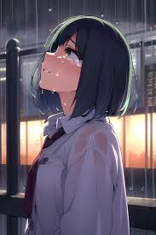

かげがえのない平和が失われる事は、確かにある。
でもね、絶望や闇が、突然終わる事だってあるんだよ。
（字が汚くてすみません。）
 |  | 【参考資料】
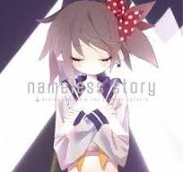

 |  |  | ・黒髪でお願いします。

